Plan1
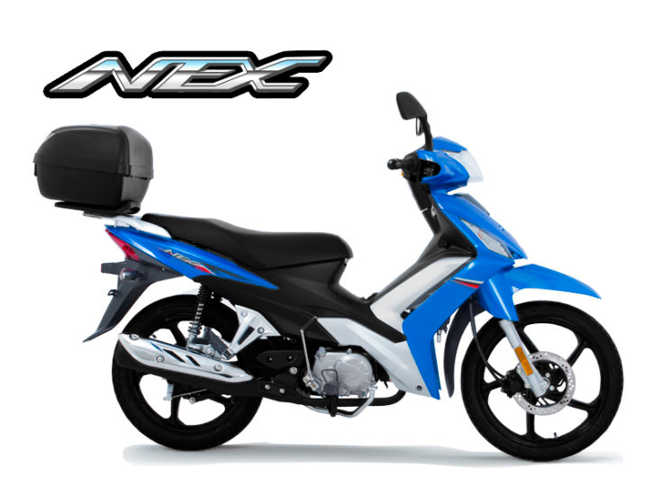
X Code | VIN Inicial | VIN final | REMESSA
KJ5312U00H-XXE37 | 99KXCH5DZGM100001 | 99KXCH5DZGM100001
 | 99KXCH5ZJHM100002 | 99KXCH5ZJHM100031
 | 99KXCH5ZJJM100032 | 99KXCH5ZJJM100631
 | 99KXCH5ZJKM100632 | 99KXCH5ZJKM100811
 | 99KXCH5ZJKM100812 | 99KXCH5ZJKM100991 | HBR-B1708CZ
 | 99KXCH5ZJKM100992 | 99KXCH5ZJKM101351 | HBR-B1710CZ
 | 99KXCH5ZJKM101352 | 99KXCH5ZJKM101621 | HBR-B1824CZ

Obs: Vin Final baseado na última produção, spec ainda está sendo produzido

